解析
产品交易指数分析
【任务要求】
1.选择所有数据区域，插入折线图，修改图表标题为“2019～2021年月度交易指数变化图”。 2.观察图表“2019～2021年月度交易指数变化图”，判断其发展趋势，找到该行业产品的淡旺季变化规律。

【知识要点】
做出折线图并会分析

【重要技能点】
做出折线图并会分析

【关键操作步骤】
第一步：下载原始数据，做近30天的搜索人气和搜索热度的二维折线图
步骤一：折线图的做法
1.选择所有数据区域，插入折线图，修改图表标题为“2017～2019年月度交易指数变化图”。
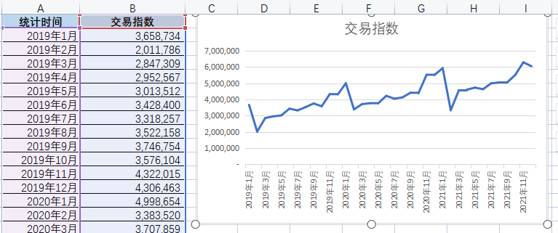

2019～2021年月度交易指数变化图
 | 交易指数
2019-01-01 | 3,658,734
2019-02-01 | 2,011,786
2019-03-01 | 2,847,309
2019-04-01 | 2,952,567
2019-05-01 | 3,013,512
2019-06-01 | 3,428,400
2019-07-01 | 3,318,257
2019-08-01 | 3,522,158
2019-09-01 | 3,746,754
2019-10-01 | 3,576,104
2019-11-01 | 4,322,015
2019-12-01 | 4,306,463
2020-01-01 | 4,998,654
2020-02-01 | 3,383,520
2020-03-01 | 3,707,859
2020-04-01 | 3,765,263
2020-05-01 | 3,755,681
2020-06-01 | 4,218,770
2020-07-01 | 4,044,736
2020-08-01 | 4,120,233
2020-09-01 | 4,408,634
2020-10-01 | 4,378,529
2020-11-01 | 5,518,135
2020-12-01 | 5,510,073
2021-01-01 | 5,927,060
2021-02-01 | 3,330,986
2021-03-01 | 4,556,119
2021-04-01 | 4,599,958
2021-05-01 | 4,725,466
2021-06-01 | 4,627,985
2021-07-01 | 4,987,658
2021-08-01 | 5,046,216
2021-09-01 | 5,047,895
2021-10-01 | 5,513,450
2021-11-01 | 6,287,004
2021-12-01 | 6,048,751

 | 编辑图表标题

第二步：观察图表“2017～2019年月度交易指数变化图”，判断其发展趋势，找到该行业产品的淡旺季变化规律。
得出结论：
整体而言，生鲜行业的交易指数至上升趋势，并显示周期性的支化规律。 每年2月份最低，然后逐渐上升，到次年1月份达到顶峰

源数据
2019～2021年月度交易指数变化图
统计时间 | 交易指数
2019-01-01 | 3,658,734
2019-02-01 | 2,011,786
2019-03-01 | 2,847,309
2019-04-01 | 2,952,567
2019-05-01 | 3,013,512
2019-06-01 | 3,428,400
2019-07-01 | 3,318,257
2019-08-01 | 3,522,158
2019-09-01 | 3,746,754
2019-10-01 | 3,576,104
2019-11-01 | 4,322,015
2019-12-01 | 4,306,463
2020-01-01 | 4,998,654
2020-02-01 | 3,383,520
2020-03-01 | 3,707,859
2020-04-01 | 3,765,263
2020-05-01 | 3,755,681
2020-06-01 | 4,218,770
2020-07-01 | 4,044,736
2020-08-01 | 4,120,233
2020-09-01 | 4,408,634
2020-10-01 | 4,378,529
2020-11-01 | 5,518,135
2020-12-01 | 5,510,073
2021-01-01 | 5,927,060
2021-02-01 | 3,330,986
2021-03-01 | 4,556,119
2021-04-01 | 4,599,958
2021-05-01 | 4,725,466
2021-06-01 | 4,627,985
2021-07-01 | 4,987,658
2021-08-01 | 5,046,216
2021-09-01 | 5,047,895
2021-10-01 | 5,513,450
2021-11-01 | 6,287,004
2021-12-01 | 6,048,751

